Sheet1
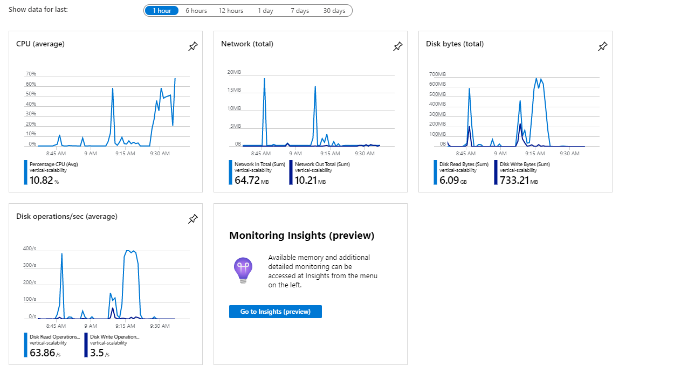

 | DATO | Tiempo de respuesta
1 | 1000000 | 29.76
2 | 1010000 | 30.50
3 | 1020000 | 30.78
4 | 1030000 | 31.07
5 | 1040000 | 31.79
6 | 1050000 | 32.46
7 | 1060000 | 32.95
8 | 1070000 | 34.04
9 | 1080000 | 34.43
10 | 1090000 | 35.29

Hoja1
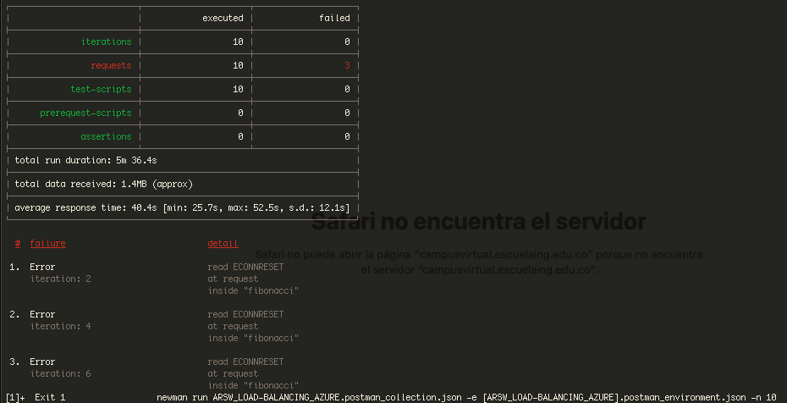
fotos

